五图1
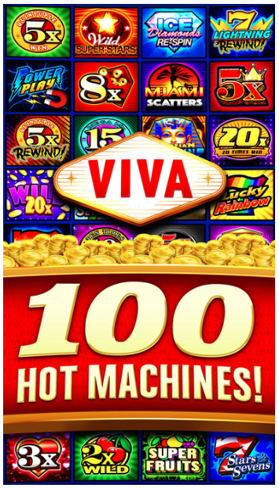
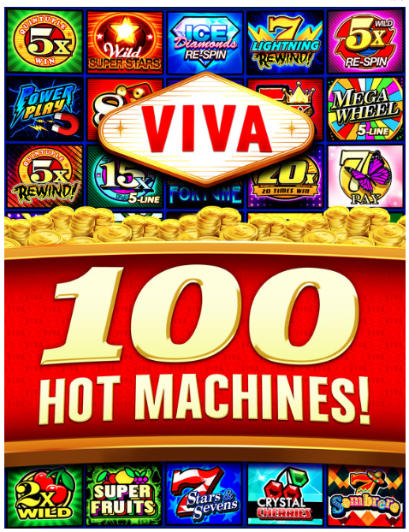
有很多机器

UI需求
1 | 标题： AUTHENTIC HOT MACHINES (突出AUTHENTIC文字）
2 | 用一个小方格来表示一个机器，phone需要4*6=24个机器，pad需要5*5=25个机器，总共需要29个机器。
3 | 需要体验钱多的特点，所以要添加金币元素
4 | 可以不要logo

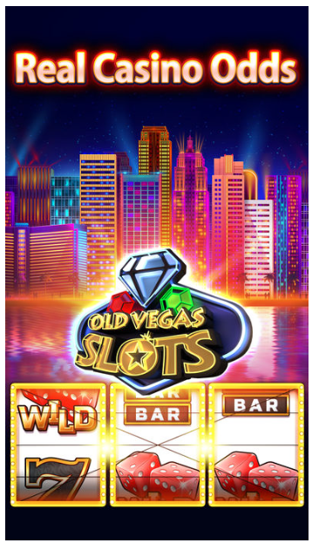
 | phone | pad

五图2
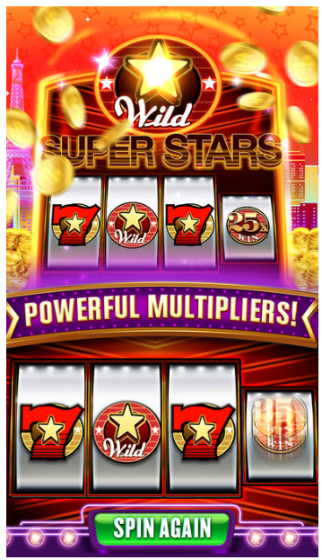
倍数高

UI需求
1 | 标题： UNBELIEVABLE MULTIPLIERS 突出BONUS文字
2 | 下方显示四叶草主题机器的卷轴
3 | 卷轴中的元素是High7、High7、High7、Wildx40,都是静止的
4

五图3
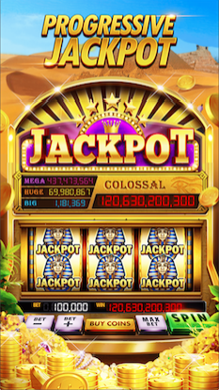
Jackpot
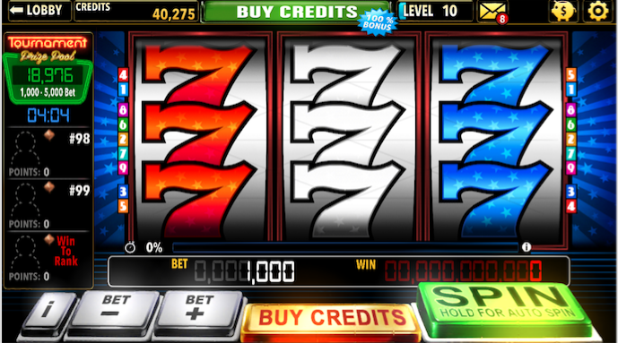
UI需求
1 | 标题： PROGRESSIVE JACKPOT （突出JACKPOT文字)
2 | 下方显示M16美国主题机器的卷轴
3 | 卷轴中的元素是红色777、白色777、蓝色777,都是静止的
4 | 机器的上方有自由女神像和JACKPOT图

五图4
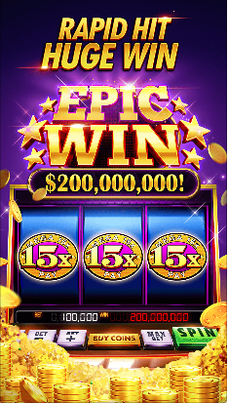
每周都有新游戏

UI需求
1 | 标题： NEW GAME EACH WEEK (突出BONUS文字)
2 | 下方显示M1经典无主题机器的卷轴
3 | 卷轴中的元素是Wildx2、Wildx10、Wildx2,都是静止的
4 | 卷轴上方有BIG WIN图

五图5（1）

有很多奖励

UI需求
1 | 标题： VARIOUS BONUSES (突出BONUSES文字）
2 | 功能有：DAILY BONUS(钱袋), HOURLY BONUS（钱+转盘）, WELCOME GIFT(钱+礼盒), FAN PAGE GIFT（FB图标+点赞图标）,TIMED TOURNAMENT(奖杯), LEVEL BOOM（快速升级）, FESTIVAL GIFT（钱+节日礼物）,PIGGY BANK（小猪存钱罐） TIMED CHALLENGE（沙漏），

五图5（2）
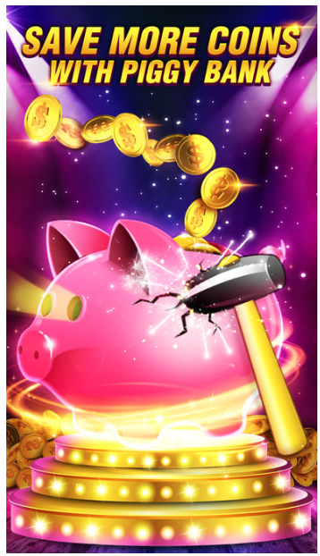
小猪存钱罐

UI需求
1 | 标题： SAVE MORE CREDITS WITH PIGGY BANK

